Danh sách các bài tuyển dụng
Project Name | HỆ THỐNG KẾT NỐI VIỆC LÀM VÀ TUYỂN DỤNG THÔNG MINH TÍCH HỢP CHATBOT AI
Module Code | Xem danh sách các bài tuyển dụng
 | Hoàn thành | Lỗi | Chưa kiểm tra | Bị chặn | Tổng số trường hợp thử nghiệm
Round 1 | 17 | 0 | 0 | 0 | 17
Round 2 | 0 | 0 | 0 | 0 | 0
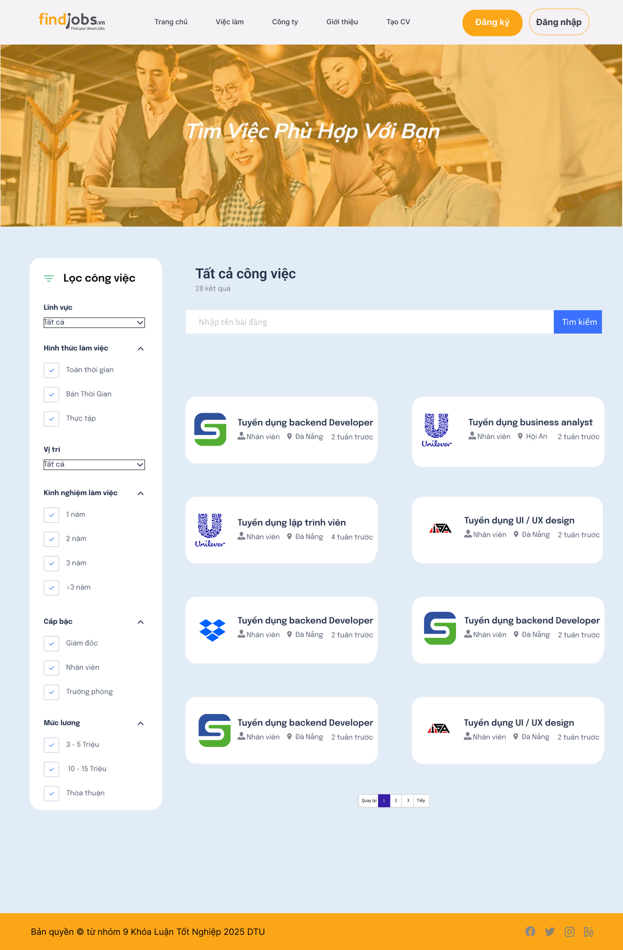

Test Case ID | Mô tả | Hành động | Điều kiện tiên quyết | Kết quả mong đợi | Kết quả thực tế | Kết quả |  |  | Kết quả |  |  | Chú thích
 |  |  |  |  |  | Vòng 1 |  |  | Vòng 2
 |  |  |  |  |  | Trạng thái | Ngày kiểm tra | Người kiểm tra | Trạng thái | Ngày kiểm tra | Người kiểm tra
GUI_SHOW Xem danh sách các bài tuyển dụng
GUI-DSBTD01 | [Tìm việc phù hợp với bạn] Banner |  |  | -Text color: white -Status: enable | -Text color: white -Status: enable |  | 2025-04-27 | Tài |  | 2025-04-29 | Sơn
GUI-DSBTD02 | [Lĩnh vực] Dropdown |  |  | -Text color: black -Status: enable | -Text color: black -Status: enable |  | 2025-04-27 | Tài |  | 2025-04-29 | Sơn
GUI-DSBTD03 | [Hình thức làm việc] Checkbox |  |  | -Text color: black -Status: enable | -Text color: black -Status: enable |  | 2025-04-27 | Tài |  | 2025-04-29 | Sơn
GUI-DSBTD04 | [Vị trí] Dropdown |  |  | -Text color: black -Status: enable | -Text color: black -Status: enable |  | 2025-04-27 | Tài |  | 2025-04-29 | Sơn
GUI-DSBTD05 | [Kinh nghiệm làm việc] Checkbox |  |  | -Text color: black -Status: enable | -Text color: black -Status: enable |  | 2025-04-27 | Tài |  | 2025-04-29 | Sơn
GUI-DSBTD06 | [Cấp bậc] Checkbox |  |  | -Text color: black -Status: enable | -Text color: black -Status: enable |  | 2025-04-27 | Tài |  | 2025-04-29 | Sơn
GUI-DSBTD07 | [Mức lương] Checkbox |  |  | -Text color: black -Status: enable | -Text color: black -Status: enable |  | 2025-04-27 | Tài |  | 2025-04-29 | Sơn
GUI-DSBTD08 | [Tất cả công việc] Label |  |  | -Text color: black -Status: enable | -Text color: black -Status: enable |  | 2025-04-27 | Tài |  | 2025-04-29 | Sơn
GUI-DSBTD09 | [28 kết quả] Label |  |  | -Text color: black -Status: enable | -Text color: black -Status: enable |  | 2025-04-27 | Tài |  | 2025-04-29 | Sơn
GUI-DSBTD10 | [Nhập tên bài đăng] Textbox |  |  | -Text color: black -Status: enable | -Text color: black -Status: enable |  | 2025-04-27 | Tài |  | 2025-04-29 | Sơn
GUI-DSBTD11 | [Danh sách bài đăng] List |  |  | -Text color: black -Status: enable | -Text color: black -Status: enable |  | 2025-04-27 | Tài |  | 2025-04-29 | Sơn
GUI-DSBTD12 | [Phân trang] pagination |  |  | -Text color: black -Status: enable | -Text color: black -Status: enable |  | 2025-04-27 | Tài |  | 2025-04-29 | Sơn
GUI-DSBTD13 | [Tìm kiếm] Button |  |  | -Text color: white -Status: enable | -Text color: white -Status: enable |  | 2025-04-27 | Tài |  | 2025-04-29 | Sơn
FUNCTION_SHOW Quản lý thông tin cá nhân
FUN-DSBTD01 | Tìm kiếm theo từ khóa đã nhập | 1. Chọn "Việc làm" ở navbar 2. Nhập từ khóa "Backend" 3. Nhấn nút "Tìm kiếm". | Thông tin tồn tại trong hệ thống | Hiển thị danh sách các bài đăng có liên quan đến từ khóa được nhập | Hiển thị danh sách các bài đăng có liên quan đến từ khóa được nhập |  | 2025-04-27 | Tài |  | 2025-04-29 | Sơn
FUN-DSBTD02 | Lọc các bài đăng theo các tiêu chí | 1. Chọn "Việc làm" ở navbar 2. Chọn lĩnh vực “CNTT”, hình thức “Toàn thời gian”, vị trí “Đà Nẵng” ở thanh "Lọc công việc" | Thông tin tồn tại trong hệ thống | Hiển thị danh sách các bài đăng có thông tin liên quan đến những tiêu chí đã chọn. | Hiển thị danh sách các bài đăng có thông tin liên quan đến những tiêu chí đã chọn. |  | 2025-04-27 | Tài |  | 2025-04-29 | Sơn
FUN-DSBTD03 | Phân trang | 1. Chọn "Việc làm" ở navbar 2. Nhấn vào các nút "Quay lại" hoặc "Tiếp" hoặc các số trong phân trang | Danh sách bài đăng trong hệ thống đủ lớn để tạo ra phân trang | Hệ thống chuyển sang trang tương ứng và hiển thị danh sách bài đăng phù hợp | Hệ thống chuyển sang trang tương ứng và hiển thị danh sách bài đăng phù hợp |  | 2025-04-27 | Tài |  | 2025-04-29 | Sơn
FUN-DSBTD04 | Xem thông tin cụ thể của bài đăng | 1. Chọn "Việc làm" ở navbar 2. Nhấn vào bài đăng muốn xem thông tin | Thông tin bài đăng có tồn tại trong hệ thống | Hiển thị trang "Chi tiết công việc" phù hợp với bài đăng đã chọn | Hiển thị trang "Chi tiết công việc" phù hợp với bài đăng đã chọn |  | 2025-04-27 | Tài |  | 2025-04-29 | Sơn

Nộp CV
Project Name | HỆ THỐNG KẾT NỐI VIỆC LÀM VÀ TUYỂN DỤNG THÔNG MINH TÍCH HỢP CHATBOT AI
Module Code | Nộp CV
 | Hoàn thành | Lỗi | Chưa kiểm tra | Bị chặn | Tổng số trường hợp thử nghiệm
Round 1 | 14 | 0 | 0 | 0 | 14
Round 2 | 0 | 0 | 0 | 0 | 0
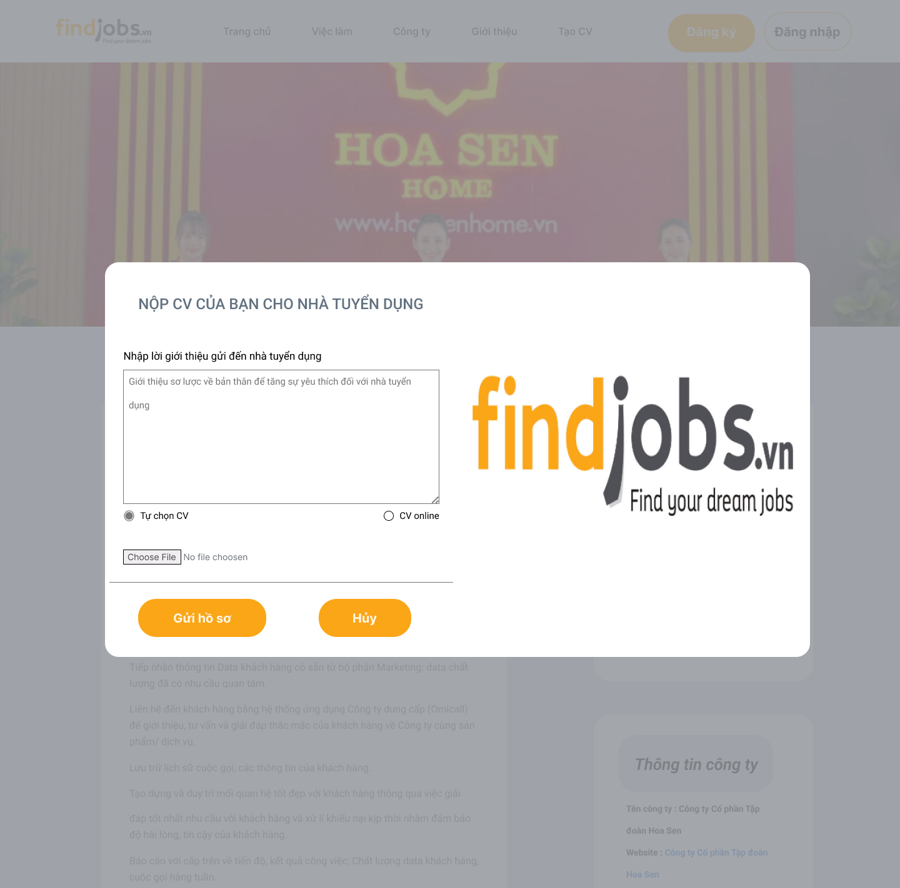

Test Case ID | Mô tả | Hành động | Điều kiện tiên quyết | Kết quả mong đợi | Kết quả thực tế | Kết quả |  |  | Kết quả |  |  | Chú thích
 |  |  |  |  |  | Vòng 1 |  |  | Vòng 2
 |  |  |  |  |  | Trạng thái | Ngày kiểm tra | Người kiểm tra | Trạng thái | Ngày kiểm tra | Người kiểm tra
GUI_SHOW Nộp CV
GUI-NOPCV01 | [Nộp CV của bạn cho nhà tuyển dụng] Label |  |  | -Text color: Black -Status: enable | -Text color: Black -Status: enable |  | 2025-04-27 | Sang |  | 2025-04-29 | B.Thịnh
GUI-NOPCV02 | [Nhập lời giới thiệu gửi đến nhà tuyển dụng] Label |  |  | -Text color: black -Status: enable | -Text color: black -Status: enable |  | 2025-04-27 | Sang |  | 2025-04-29 | B.Thịnh
GUI-NOPCV03 | [Giới thiệu sơ lược về bản thân] Text Area |  |  | -Text color: black -Status: enable | -Text color: black -Status: enable |  | 2025-04-27 | Sang |  | 2025-04-29 | B.Thịnh
GUI-NOPCV04 | [Tự chọn CV] Radio Button |  |  | -Text color: black -Status: enable | -Text color: black -Status: enable |  | 2025-04-27 | Sang |  | 2025-04-29 | B.Thịnh
GUI-NOPCV05 | [CV Online] Radio Button |  |  | -Text color: black -Status: enable | -Text color: black -Status: enable |  | 2025-04-27 | Sang |  | 2025-04-29 | B.Thịnh
GUI-NOPCV06 | [Choose File] File upload |  |  | -Text: Choose File -Status: enable | -Text: Choose File -Status: enable |  | 2025-04-27 | Sang |  | 2025-04-29 | B.Thịnh
GUI-NOPCV07 | [Gửi hồ sơ] Button |  |  | -Text color: black -Status: enable | -Text color: black -Status: enable |  | 2025-04-27 | Sang |  | 2025-04-29 | B.Thịnh
GUI-NOPCV08 | [FindJob.vn] Image |  |  | -Status: enable | -Status: enable |  | 2025-04-27 | Sang |  | 2025-04-29 | B.Thịnh
GUI-NOPCV09 | [Hủy] Button |  |  | -Text color: black -Status: enable | -Text color: black -Status: enable |  | 2025-04-27 | Sang |  | 2025-04-29 | B.Thịnh
FUNCTION_SHOW Nộp CV
FUN-NOPCV01 | Nhập lời giới thiệu | 1. Chọn "Việc làm" ở navbar 2. Chọn bài đăng muốn ứng tuyển 3. Nhập lời giới thiệu bản thân vào ô text box. | Người dùng đăng nhập vào hệ thống | Textbox hiển thị và nội dung textbox hiển thị đứng như những gì người dùng đã nhập | Textbox hiển thị và nội dung textbox hiển thị đứng như những gì người dùng đã nhập |  | 2025-04-27 | Sang |  | 2025-04-29 | B.Thịnh
FUN-NOPCV02 | Chọn tùy chọn “Tự chọn CV” | 1. Chọn "Việc làm" ở navbar 2. Chọn bài đăng muốn ứng tuyển 3. Nhập lời giới thiệu bản thân vào ô text box. 4. Chọn radio button “Tự chọn CV”. 5. Chọn File CV từ máy tính | Người dùng đăng nhập vào hệ thống | Hiển thị tên file đã chọn và hiển thị link button để xem lại File đã chọn | Hiển thị tên file đã chọn và hiển thị link button để xem lại File đã chọn |  | 2025-04-27 | Sang |  | 2025-04-29 | B.Thịnh
FUN-NOPCV03 | Chọn tùy chọn “CV online” | 1. Chọn "Việc làm" ở navbar 2. Chọn bài đăng muốn ứng tuyển 3. Nhập lời giới thiệu bản thân vào ô text box. 4. Chọn radio button “CV online”. 5. Chọn File CV từ trang myCV | Người dùng đăng nhập vào hệ thống | Hệ thống chuyển sang trang myCV để viết CV | Hệ thống chuyển sang trang myCV để viết CV |  | 2025-04-27 | Sang |  | 2025-04-29 | B.Thịnh
FUN-NOPCV04 | Gửi hồ sơ | 1. Chọn "Việc làm" ở navbar 2. Chọn bài đăng muốn ứng tuyển 3. Nhập lời giới thiệu bản thân vào ô text box. 4. Chọn cách thức nộp CV. 5. Nhấn nút "Gửi hồ sơ" | Người dùng đăng nhập vào hệ thống | Hệ thống hiển thị thông báo xác nhận nộp CV thành công | Hệ thống hiển thị thông báo xác nhận nộp CV thành công |  | 2025-04-27 | Sang |  | 2025-04-29 | B.Thịnh
FUN-NOPCV05 | Hủy nộp hồ sơ | 1. Chọn "Việc làm" ở navbar 2. Chọn bài đăng muốn ứng tuyển 3. Nhấn nút hủy | Người dùng đăng nhập vào hệ thống | Popup đóng lại, người dùng quay về trang trước đó | Popup đóng lại, người dùng quay về trang trước đó |  | 2025-04-27 | Sang |  | 2025-04-29 | B.Thịnh

Cài đặt thông tin nâng cao
Project Name | HỆ THỐNG KẾT NỐI VIỆC LÀM VÀ TUYỂN DỤNG THÔNG MINH TÍCH HỢP CHATBOT AI
Module Code | Cài đặt thông tin nâng cao
 | Hoàn thành | Lỗi | Chưa kiểm tra | Bị chặn | Tổng số trường hợp thử nghiệm
Round 1 | 18 | 0 | 0 | 0 | 18
Round 2 | 0 | 0 | 0 | 0 | 0
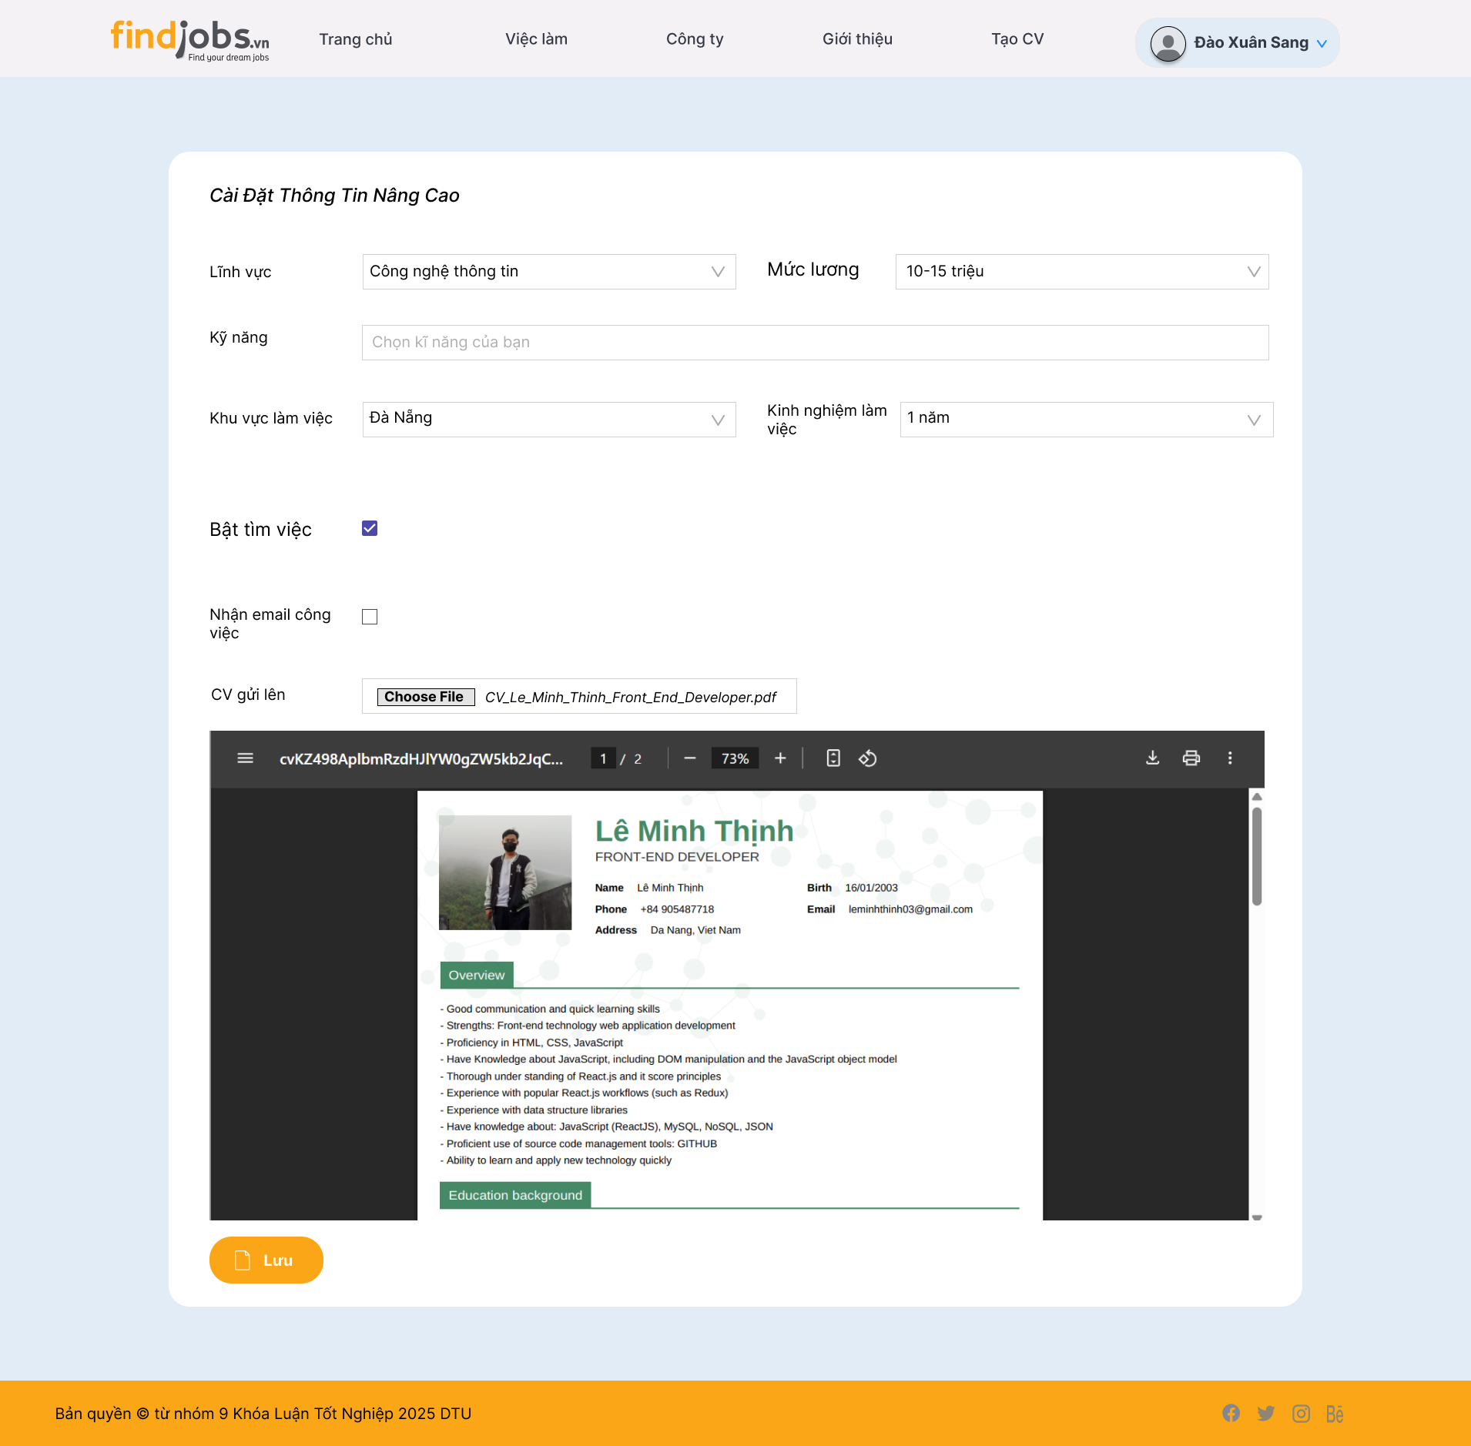

Test Case ID | Mô tả | Hành động | Điều kiện tiên quyết | Kết quả mong đợi | Kết quả thực tế | Kết quả |  |  | Kết quả |  |  | Chú thích
 |  |  |  |  |  | Vòng 1 |  |  | Vòng 2
 |  |  |  |  |  | Trạng thái | Ngày kiểm tra | Người kiểm tra | Trạng thái | Ngày kiểm tra | Người kiểm tra
GUI_SHOW Cài đặt thông tin nâng cao
GUI-CDTTTNC01 | [cài đặt thông tin nâng cao] Label |  |  | -Text color: white -Status: enable | -Text color: white -Status: enable |  | 2025-04-27 | Sang |  | 2025-04-29 | B.Thịnh
GUI-CDTTTNC02 | [Lĩnh vực] Dropdown |  |  | -Text color: black -Status: enable | -Text color: black -Status: enable |  | 2025-04-27 | Sang |  | 2025-04-29 | B.Thịnh
GUI-CDTTTNC03 | [Mức lương] Dropdown |  |  | -Text color: black -Status: enable | -Text color: black -Status: enable |  | 2025-04-27 | Sang |  | 2025-04-29 | B.Thịnh
GUI-CDTTTNC04 | [Kỹ năng] |  |  | -Text color: black -Status: enable | -Text color: black -Status: enable |  | 2025-04-27 | Sang |  | 2025-04-29 | B.Thịnh
GUI-CDTTTNC05 | [Khu vực làm việc] Dropdown |  |  | -Text color: black -Status: enable | -Text color: black -Status: enable |  | 2025-04-27 | Sang |  | 2025-04-29 | B.Thịnh
GUI-CDTTTNC06 | [Kinh nghiệm làm việc] Dropdown |  |  | -Default: "Nam" -Status: enable | -Text color: black -Status: enable |  | 2025-04-27 | Sang |  | 2025-04-29 | B.Thịnh
GUI-CDTTTNC07 | [Bật tìm việc] Checkbox |  |  | -Text color: black -Status: enable | -Text color: black -Status: enable |  | 2025-04-27 | Sang |  | 2025-04-29 | B.Thịnh
GUI-CDTTTNC08 | [Nhận email công việc] Checkbox |  |  | -Status: enable | -Status: enable |  | 2025-04-27 | Sang |  | 2025-04-29 | B.Thịnh
GUI-CDTTTNC09 | [CV gửi lên] File upload |  |  | -Text: Choose File -Status: enable | -Text: Choose File -Status: enable |  | 2025-04-27 | Sang |  | 2025-04-29 | B.Thịnh
GUI-CDTTTNC09 | [Lưu] Button |  |  | -Text: Choose File -Status: enable | -Text: Choose File -Status: enable |  | 2025-04-27 | Sang |  | 2025-04-29 | B.Thịnh
FUNCTION_SHOW Cài đặt thông tin nâng cao
FUN-CDTTTNC01 | Chọn lĩnh vực | 1. Đăng nhập thành công vào hệ thống 2. Chọn mục cài đặt nâng cao ở menu người dùng 3. Chọn lĩnh vực muốn làm việc | Người dùng đăng nhập vào hệ thống | Dropdown hoạt động, hiển thị danh sách lĩnh vực, sau khi chọn xong hiển thị đúng thông tin người dùng đã chọn | Dropdown hoạt động, hiển thị danh sách lĩnh vực, sau khi chọn xong hiển thị đúng thông tin người dùng đã chọn |  | 2025-04-27 | Sang |  | 2025-04-29 | B.Thịnh
FUN-CDTTTNC02 | Chọn mức lương mong muốn | 1. Đăng nhập thành công vào hệ thống 2. Chọn mục cài đặt nâng cao ở menu người dùng 3. Chọn mức lương mong muốn | Người dùng đăng nhập vào hệ thống | Dropdown hoạt động, hiển thị danh sách mức lương, sau khi chọn xong hiển thị đúng thông tin người dùng đã chọn | Dropdown hoạt động, hiển thị danh sách lĩnh vực, sau khi chọn xong hiển thị đúng thông tin người dùng đã chọn |  | 2025-04-27 | Sang |  | 2025-04-29 | B.Thịnh
FUN-CDTTTNC03 | Chọn các kỹ năng bản thân có | 1. Đăng nhập thành công vào hệ thống 2. Chọn mục cài đặt nâng cao ở menu người dùng 3. Chọn các kỹ năng mà người dùng có | Người dùng đăng nhập vào hệ thống | Có thể chọn nhiều kỹ năng, hệ thống hiển thị danh sách gợi ý | Có thể chọn nhiều kỹ năng, hệ thống hiển thị danh sách gợi ý |  | 2025-04-27 | Sang |  | 2025-04-29 | B.Thịnh
FUN-CDTTTNC04 | Chọn khu vực làm việc | 1. Đăng nhập thành công vào hệ thống 2. Chọn mục cài đặt nâng cao ở menu người dùng 3. Chọn khu vực làm việc mong muốn | Người dùng đăng nhập vào hệ thống | Dropdown hoạt động, hiển thị danh sách khu vực làm việc, sau khi chọn xong hiển thị đúng thông tin người dùng đã chọn | Dropdown hoạt động, hiển thị danh sách khu vực làm việc, sau khi chọn xong hiển thị đúng thông tin người dùng đã chọn |  | 2025-04-27 | Sang |  | 2025-04-29 | B.Thịnh
FUN-CDTTTNC05 | Chọn số năm kinh nghiệm làm việc | 1. Đăng nhập thành công vào hệ thống 2. Chọn mục cài đặt nâng cao ở menu người dùng 3. Chọn năm kinh nghiệm làm việc của bản thân | Người dùng đăng nhập vào hệ thống | Dropdown hoạt động, hiển thị danh sách kinh nghiệm làm việc, sau khi chọn xong hiển thị đúng thông tin người dùng đã chọn | Dropdown hoạt động, hiển thị danh sách kinh nghiệm làm việc, sau khi chọn xong hiển thị đúng thông tin người dùng đã chọn |  | 2025-04-27 | Sang |  | 2025-04-29 | B.Thịnh
FUN-CDTTTNC06 | Bật tìm việc làm | 1. Đăng nhập thành công vào hệ thống 2. Chọn mục cài đặt nâng cao ở menu người dùng 3. Tích vào ô checkbox để bật hoặc tắt chế độ tìm việc | Người dùng đăng nhập vào hệ thống | Checkbox được tích và lưu trạng thái khi nhấn “Lưu” | Checkbox được tích và lưu trạng thái khi nhấn “Lưu” |  | 2025-04-27 | Sang |  | 2025-04-29 | B.Thịnh
FUN-CDTTTNC07 | Nhận mail công việc | 1. Đăng nhập thành công vào hệ thống 2. Chọn mục cài đặt nâng cao ở menu người dùng 3. Tích vào ô checkbox để bật hoặc tắt chế độ nhận mail công việc | Người dùng đăng nhập vào hệ thống | Checkbox được tích và lưu trạng thái khi nhấn “Lưu” | Checkbox được tích và lưu trạng thái khi nhấn “Lưu” |  | 2025-04-27 | Sang |  | 2025-04-29 | B.Thịnh
FUN-CDTTTNC08 | Chọn file CV | 1. Đăng nhập thành công vào hệ thống 2. Chọn mục cài đặt nâng cao ở menu người dùng 3. Nhấn vào nút "Choose file" để chọn file CV từ máy tính | Người dùng đăng nhập vào hệ thống | Tên file hiển thị đúng sau khi chọn, hiển thị file rõ ràng | Tên file hiển thị đúng sau khi chọn, hiển thị file rõ ràng |  | 2025-04-27 | Sang |  | 2025-04-29 | B.Thịnh
FUN-CDTTTNC09 | Lưu thông tin | 1. Đăng nhập thành công vào hệ thống 2. Chọn mục cài đặt nâng cao ở menu người dùng 3. Chọn tất cả lựa chọn và tải file CV 4. Nhấn nút "Lưu" | Người dùng đăng nhập vào hệ thống | Thông báo “Cập nhập người dùng thành công” hiển thị, dữ liệu được cập nhật trong hệ thống | Thông báo “Cập nhập người dùng thành công” hiển thị, dữ liệu được cập nhật trong hệ thống |  | 2025-04-27 | Sang |  | 2025-04-29 | B.Thịnh

Thông tin chi tiết công ty
Project Name | HỆ THỐNG KẾT NỐI VIỆC LÀM VÀ TUYỂN DỤNG THÔNG MINH TÍCH HỢP CHATBOT AI
Module Code | Xem thông tin chi tiết công ty
 | Hoàn thành | Lỗi | Chưa kiểm tra | Bị chăn | Tổng số trường hợp thử nghiệm
Round 1 | 13 | 0 | 0 | 0 | 13
Round 2 | 0 | 0 | 0 | 0 | 0
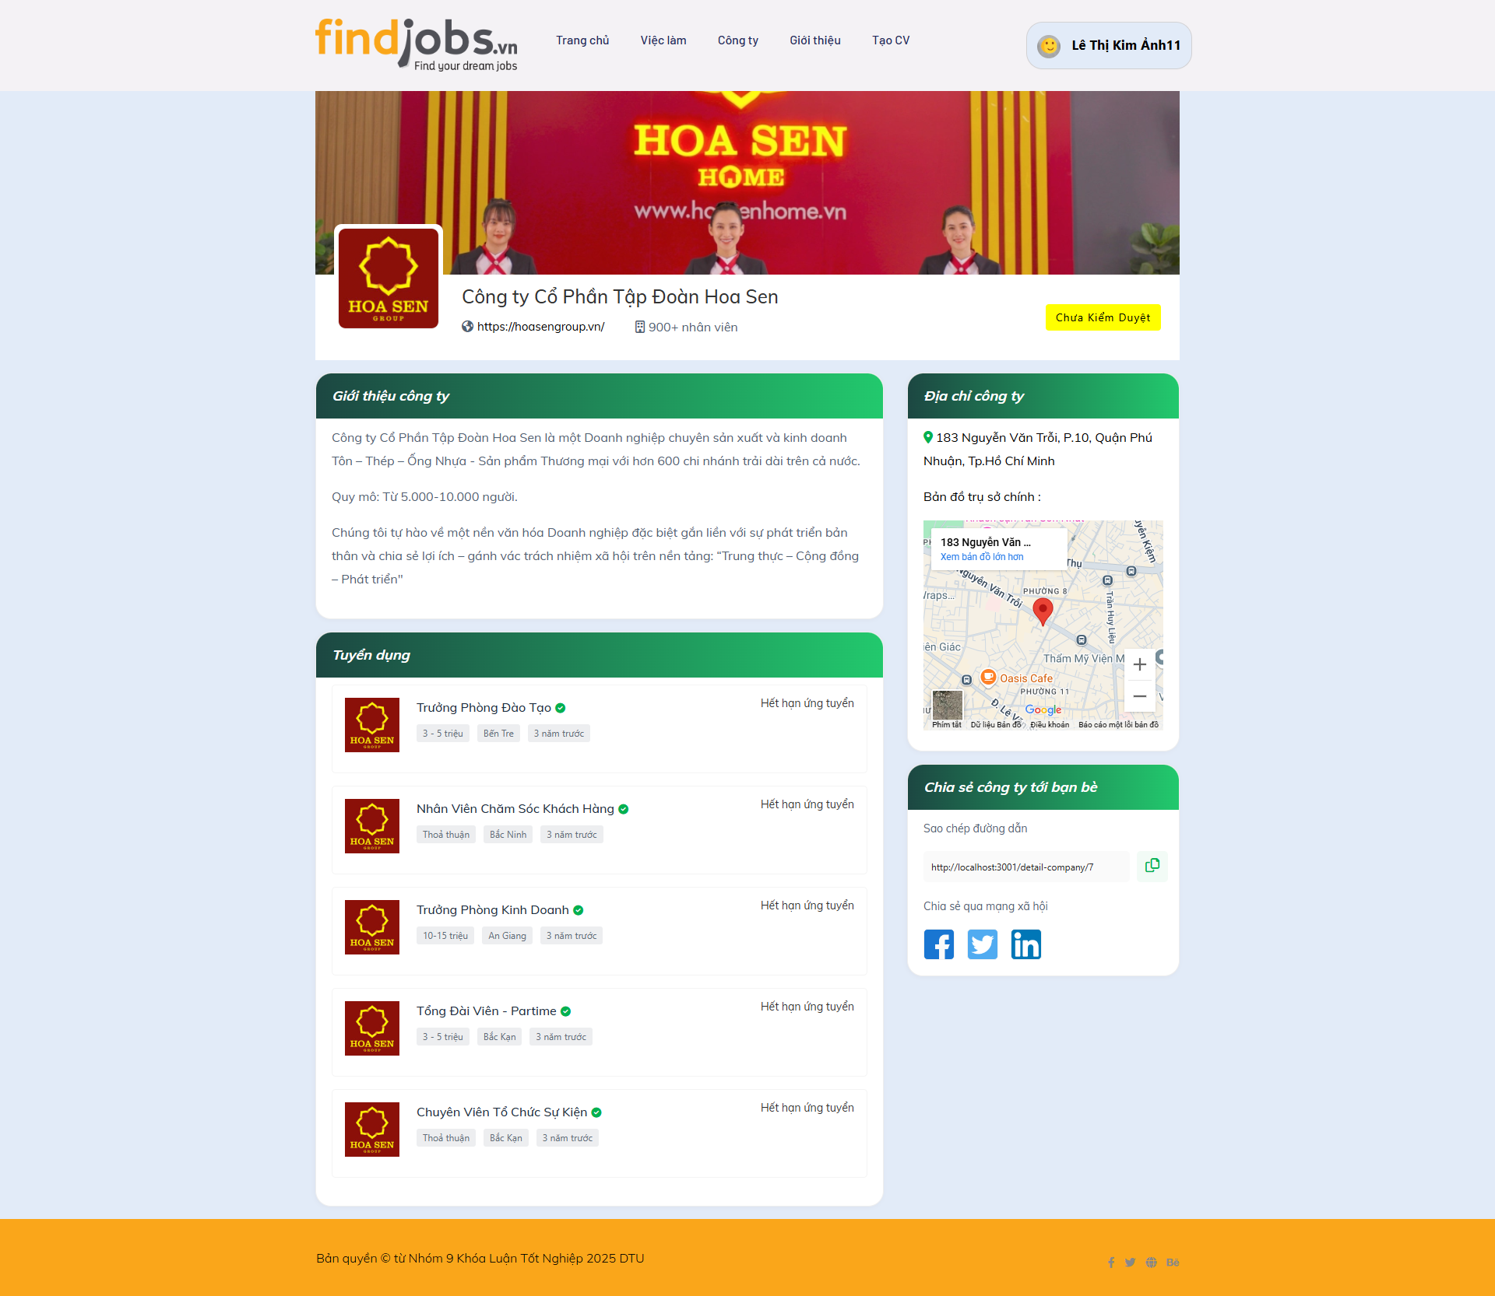
Test Case ID | Mô tả | Hành động | Điều kiện tiên quyết | Kết quả mong đợi | Kết quả thực tế | Kết quả |  |  | Kết quả |  |  | Chú thích
 |  |  |  |  |  | Vòng 1 |  |  | Vòng 2
 |  |  |  |  |  | Trạng thái | Ngày kiểm tra | Người kiểm tra | Trạng thái | Ngày kiểm tra | Người kiểm tra
GUI_SHOW Xem thông tin chi tiết công ty
GUI-TTCTCT01 | [Công ty Cổ Phần Tập Đoàn Hoa Sen] Label |  |  | -Text color: black -Status: enable | -Text color: black -Status: enable |  | 2025-04-27 | L.Thịnh |  | 2025-04-29 | Sang
GUI-TTCTCT02 | [https://hoasengroup.vn] Link |  |  | -Text color: black -Status: enable | -Text color: black -Status: enable |  | 2025-04-27 | L.Thịnh |  | 2025-04-29 | Sang
GUI-TTCTCT03 | [Giới thiệu công ty] Label |  |  | -Text color: white -Status: enable | -Text color: white -Status: enable |  | 2025-04-27 | L.Thịnh |  | 2025-04-29 | Sang
GUI-TTCTCT04 | [Tuyển dụng] Data list |  |  | -Text color: black -Status: enable | -Text color: black -Status: enable |  | 2025-04-27 | L.Thịnh |  | 2025-04-29 | Sang
GUI-TTCTCT05 | [Địa chỉ công ty] Map |  |  | -Text color: black -Status: enable | -Text color: black -Status: enable |  | 2025-04-27 | L.Thịnh |  | 2025-04-29 | Sang
GUI-TTCTCT06 | [Chia sẻ công ty] Link |  |  | -Text color: black -Status: enable | -Text color: black -Status: enable |  | 2025-04-27 | L.Thịnh |  | 2025-04-29 | Sang
GUI-TTCTCT07 | [Chia sẻ qua mang xã hội] Link button |  |  | -Status: enable | -Status: enable |  | 2025-04-27 | L.Thịnh |  | 2025-04-29 | Sang
GUI-TTCTCT08 | [Quay lại, 1 2 3, Tiếp] Pagination |  |  | -Text color: black -Status: enable | -Text color: black -Status: enable |  | 2025-04-27 | L.Thịnh |  | 2025-04-29 | Sang
FUNCTION_SHOW Xem thông tin chi tiết công ty
FUNC-TTCTCT01 | Hiển thị trang xem thông tin chi tiết công ty | 1. Đăng nhập vào hệ thống 2. Nhấn vào Công ty 3. Nhấn vào 1 công ty bất kỳ trên danh sách | Đăng nhập thành công vào hệ thống với tư cách là người ứng tuyển | Website hiển thị các thông tin trang, giới thiệu công ty, vị trí tuyển dụng, địa chỉ công ty,… | Website hiển thị các thông tin trang, giới thiệu công ty, vị trí tuyển dụng, địa chỉ công ty,… |  | 2025-04-27 | L.Thịnh |  | 2025-04-29 | Sang
FUNC-TTCTCT02 | Chuyển sang trang chủ chính thống của công ty thành công khi nhấn vào link của công ty | 1. Đăng nhập vào hệ thống 2. Nhấn vào Công ty 3. Nhấn vào 1 công ty bất kỳ trên danh sách 4. Nhấn vào đường link hiển thị dưới tên của công ty | Đăng nhập thành công vào hệ thống với tư cách là người ứng tuyển | Chuyển đến giao diện trang chủ chính thống của công ty | Chuyển đến giao diện trang chủ chính thống của công ty |  | 2025-04-27 | L.Thịnh |  | 2025-04-29 | Sang
FUNC-TTCTCT03 | Chuyển sang trang chi tiết công việc thành công khi nhấn vào công việc ứng tuyển hiển thị trên phần tuyển dụng | 1. Đăng nhập vào hệ thống 2. Nhấn vào Công ty 3. Nhấn vào 1 công ty bất kỳ trên danh sách 4. Nhấn vào công việc bất kỳ muốn xem chi tiết | Đăng nhập thành công vào hệ thống với tư cách là người ứng tuyển | Chuyển đến giao diện chi tiết công việc | Chuyển đến giao diện chi tiết công việc |  | 2025-04-27 | L.Thịnh |  | 2025-04-29 | Sang
FUNC-TTCTCT04 | Tương tác thành công với bản đồ hiển thị địa chỉ công ty | 1. Đăng nhập vào hệ thống 2. Nhấn vào Công ty 3. Trong phần bản đồ, chọn phóng to, thu nhỏ hoặc chuyển sang trang bản đồ lớn hơn | Đăng nhập thành công vào hệ thống với tư cách là người ứng tuyển | Phóng to, thu nhỏ bản đồ thành công và khi nhấn "Xem bản đồ lớn hơn" thì chuyển trang sang trang google map hiển thị địa chỉ công ty | Phóng to, thu nhỏ bản đồ thành công và khi nhấn "Xem bản đồ lớn hơn" thì chuyển trang sang trang google map hiển thị địa chỉ công ty |  | 2025-04-27 | L.Thịnh |  | 2025-04-29 | Sang
FUNC-TTCTCT05 | Tương tác thành công với phần chia sẻ công ty | 1. Đăng nhập vào hệ thống 2. Nhấn vào Công ty 3. Nhấn vào 1 công ty bất kỳ trên danh sách 4. Chọn sao chép đường dẫn hoặc chia sẻ qua mạng xã hội | Đăng nhập thành công vào hệ thống với tư cách là người ứng tuyển | Sao chép đường dẫn thành công, khi chọn 1 mạng xã hội bất kì để chia sẻ sẽ tự dộng chuyển trang sang trang mạng xã hội đó và tự tạo bài viết để chia sẻ | Sao chép đường dẫn thành công, khi chọn 1 mạng xã hội bất kì để chia sẻ sẽ tự dộng chuyển trang sang trang mạng xã hội đó và tự tạo bài viết để chia sẻ |  | 2025-04-27 | L.Thịnh |  | 2025-04-29 | Sang

Tạo mới bài đăng
Project Name | HỆ THỐNG KẾT NỐI VIỆC LÀM VÀ TUYỂN DỤNG THÔNG MINH TÍCH HỢP CHATBOT AI
Module Code | "Tạo mới bài đăng"
 | Hoàn thành | Lỗi | Chưa kiểm tra | Bị chăn | Tổng số trường hợp thử nghiệm
Round 1 | 22 | 0 | 0 | 0 | 22
Round 2 | 0 | 0 | 0 | 0 | 0
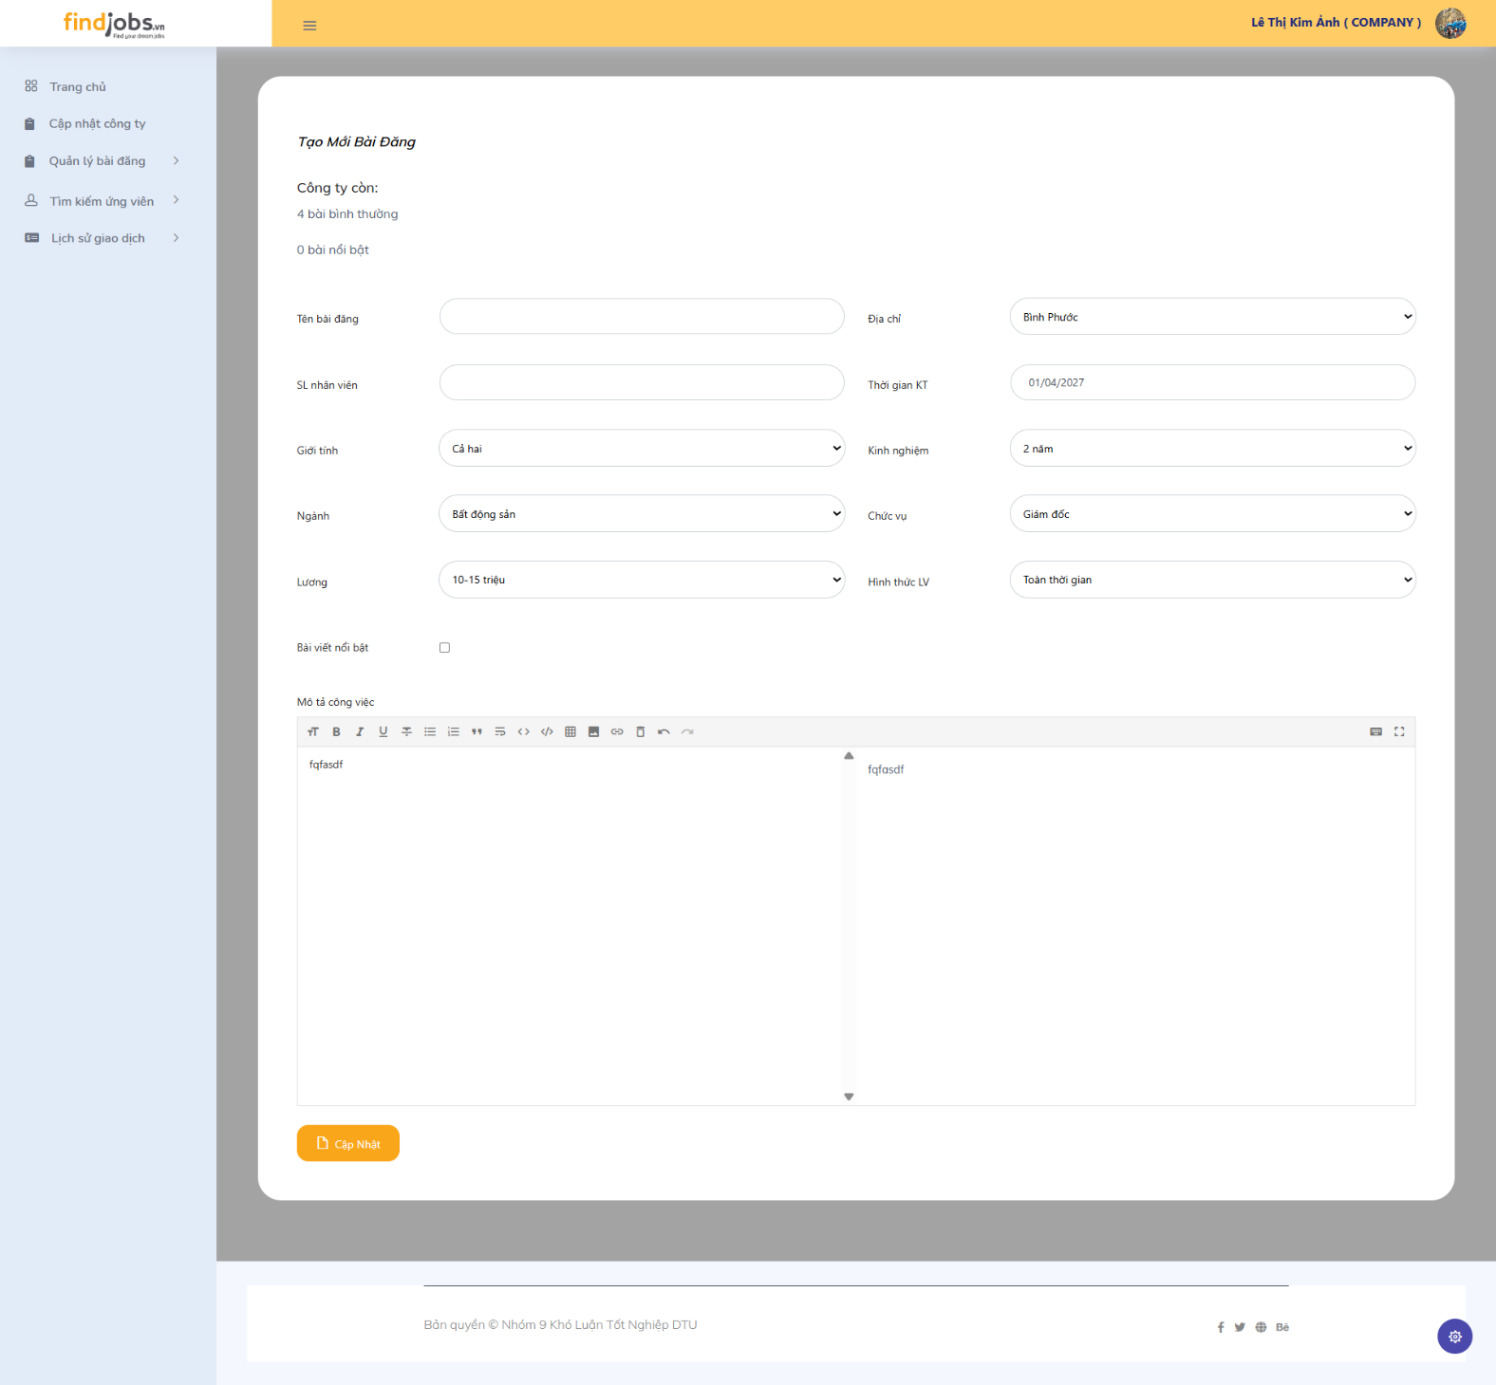
Test Case ID | Mô tả | Hành động | Điều kiện tiên quyết | Kết quả mong đợi | Kết quả thực tế | Kết quả |  |  | Kết quả |  |  | Chú thích
 |  |  |  |  |  | Vòng 1 |  |  | Vòng 2
 |  |  |  |  |  | Trạng thái | Ngày kiểm tra | Người kiểm tra | Trạng thái | Ngày kiểm tra | Người kiểm tra
GUI_SHOW Tạo mới bài đăng
GUI-TMBD01 | [5 bài bình thường, 0 bài nổi bật] Label |  |  | -Text color: black -Status: enable | -Text color: black -Status: enable |  | 2025-04-27 | L.Thịnh |  | 2025-04-29 | Sang
GUI-TMBD02 | [Tên bài đăng] Text box |  |  | -Text color: black -Status: enable | -Text color: black -Status: enable |  | 2025-04-27 | L.Thịnh |  | 2025-04-29 | Sang
GUI-TMBD03 | [Địa chỉ] Text box |  |  | -Text color: black -Status: enable | -Text color: black -Status: enable |  | 2025-04-27 | L.Thịnh |  | 2025-04-29 | Sang
GUI-TMBD04 | [SL nhân viên] Text box |  |  | -Text color: black -Status: enable | -Text color: black -Status: enable |  | 2025-04-27 | L.Thịnh |  | 2025-04-29 | Sang
GUI-TMBD05 | [Thời gian KT] Text box |  |  | -Text color: black -Status: enable | -Text color: black -Status: enable |  | 2025-04-27 | L.Thịnh |  | 2025-04-29 | Sang
GUI-TMBD06 | [Giới tính] Dropdown |  |  | -Text color: black -Status: enable | -Text color: black -Status: enable |  | 2025-04-27 | L.Thịnh |  | 2025-04-29 | Sang
GUI-TMBD07 | [Kinh nghiệm] Dropdown |  |  | -Text color: black -Status: enable | -Text color: black -Status: enable |  | 2025-04-27 | L.Thịnh |  | 2025-04-29 | Sang
GUI-TMBD08 | [Ngành] Dropdown |  |  | -Text color: black -Status: enable | -Text color: black -Status: enable |  | 2025-04-27 | L.Thịnh |  | 2025-04-29 | Sang
GUI-TMBD09 | [Chức vụ] Dropdown |  |  | -Text color: black -Status: enable | -Text color: black -Status: enable |  | 2025-04-27 | L.Thịnh |  | 2025-04-29 | Sang
GUI-TMBD10 | [Lương] Dropdown |  |  | -Text color: black -Status: enable | -Text color: black -Status: enable |  | 2025-04-27 | L.Thịnh |  | 2025-04-29 | Sang
GUI-TMBD11 | [Hình thức LV] Dropdown |  |  | -Text color: black -Status: enable | -Text color: black -Status: enable |  | 2025-04-27 | L.Thịnh |  | 2025-04-29 | Sang
GUI-TMBD12 | ["bài viết nổi bật"] Check button |  |  | -Text color: black -Status: enable | -Text color: black -Status: enable |  | 2025-04-27 | L.Thịnh |  | 2025-04-29 | Sang
GUI-TMBD13 | [Mô tả công việc] Text box |  |  | -Text color: black -Status: enable | -Text color: black -Status: enable |  | 2025-04-27 | L.Thịnh |  | 2025-04-29 | Sang
GUI-TMBD14 | ["Cập nhật"] Button |  |  | -Text color: white -Status: enable | -Text color: white -Status: enable |  | 2025-04-27 | L.Thịnh |  | 2025-04-29 | Sang
FUNCTION_SHOW Tạo mới bài đăng
FUN-TMBD01 | Hiển thị trang "Tạo mới bài đăng" | 1. Đăng nhập vào hệ thống 2. Nhấn vào Quản lý bài đăng 3. Chọn ""Tạo mới bài đăng"" | Đăng nhập thành công vào hệ thống với tư cách là Người tuyển dụng | Website hiển thị các thông tin trang "Tạo mới bài đăng" | Website hiển thị các thông tin trang "Tạo mới bài đăng" |  | 2025-04-27 | L.Thịnh |  | 2025-04-29 | Sang
FUN-TMBD02 | "Tạo mới bài đăng" thành công | 1. Đăng nhập vào hệ thống 2. Nhấn vào Quản lý bài đăng 3. Chọn "Tạo mới bài đăng" 4. Nhập đầy đủ các thông tin bài đăng 5. Nhấn nút "Cập nhật" | Đăng nhập thành công vào hệ thống với tư cách là Người tuyển dụng | Hiển thị thông báo tạo thành công và yêu cầu chờ để được quản trị viên duyệt | Hiển thị thông báo tạo thành công và yêu cầu chờ để được quản trị viên duyệt |  | 2025-04-27 | L.Thịnh |  | 2025-04-29 | Sang
FUN-TMBD03 | Số lượng bài bình thường giảm sau khi đăng bài thành công | 1. Đăng nhập vào hệ thống 2. Nhấn vào Quản lý bài đăng 3. Chọn "Tạo mới bài đăng" 4. Nhập đầy đủ các thông tin bài đăng 4.1. Không chọn mục "bài viết nổi bật" 5. Nhấn nút "Cập nhật" | Đăng nhập thành công vào hệ thống với tư cách là Người tuyển dụng | Số lượng bài bình thường giảm | Số lượng bài bình thường giảm |  | 2025-04-27 | L.Thịnh |  | 2025-04-29 | Sang
FUN-TMBD04 | Số lượng bài nổi bật giảm sau khi đăng bài thành công | 1. Đăng nhập vào hệ thống 2. Nhấn vào Quản lý bài đăng 3. Chọn "Tạo mới bài đăng" 4. Nhập đầy đủ các thông tin bài đăng 4.1. Chọn mục "bài viết nổi bật" 5. Nhấn nút "Cập nhật" | Đăng nhập thành công vào hệ thống với tư cách là Người tuyển dụng | Số lượng bài nổi bật giảm | Số lượng bài nổi bật giảm |  | 2025-04-27 | L.Thịnh |  | 2025-04-29 | Sang
FUN-TMBD05 | Đăng bài không thành công khi chọn "bài viết nổi bật" nhưng số lượng bài nổi bật đã hết | 1. Đăng nhập vào hệ thống 2. Nhấn vào Quản lý bài đăng 3. Chọn "Tạo mới bài đăng" 4. Nhập đầy đủ các thông tin bài đăng 4.1. Chọn mục "bài viết nổi bật" 5. Nhấn nút "Cập nhật" | Đăng nhập thành công vào hệ thống với tư cách là Người tuyển dụng | Hiển thị thông báo công ty đã hết số lần đăng "bài viết nổi bật" | Hiển thị thông báo công ty đã hết số lần đăng "bài viết nổi bật" |  | 2025-04-27 | L.Thịnh |  | 2025-04-29 | Sang
FUN-TMBD06 | Đăng bài không thành công khi số lượng bài bình thường đã hết | 1. Đăng nhập vào hệ thống 2. Nhấn vào Quản lý bài đăng 3. Chọn "Tạo mới bài đăng" 4. Nhập đầy đủ các thông tin bài đăng (không chọn mục "bài viết nổi bật") 5. Nhấn nút "Cập nhật" | Đăng nhập thành công vào hệ thống với tư cách là Người tuyển dụng | Hiển thông báo công ty đã hết số lần đăng bài viết | Hiển thông báo công ty đã hết số lần đăng bài viết |  | 2025-04-27 | L.Thịnh |  | 2025-04-29 | Sang
FUN-TMBD07 | Đăng bài không thành công khi đã hết số lượng đăng bài (bình thường và nổi bật) | 1. Đăng nhập vào hệ thống 2. Nhấn vào Quản lý bài đăng 3. Chọn "Tạo mới bài đăng" 4. Nhập đầy đủ các thông tin bài đăng 5. Nhấn nút "Cập nhật" | Đăng nhập thành công vào hệ thống với tư cách là Người tuyển dụng | Hiển thông báo công ty đã hết số lần đăng bài viết | Hiển thông báo công ty đã hết số lần đăng bài viết |  | 2025-04-27 | L.Thịnh |  | 2025-04-29 | Sang
FUN-TMBD08 | Đăng bài không thành công khi bỏ trống 1 hoặc 1 vài trường bắt buộc - Tên bài đăng - SL nhân viên - Thời gian KT - Mô tả công việc | 1. Đăng nhập vào hệ thống 2. Nhấn vào Quản lý bài đăng 3. Chọn "Tạo mới bài đăng" 4. Nhập đầy đủ các thông tin bài đăng 4.1. Để trống 1 hoặc 1 vài trường bắt buộc 5. Nhấn nút "Cập nhật" | Đăng nhập thành công vào hệ thống với tư cách là Người tuyển dụng | Hiển thị thông báo lỗi | Hiển thị thông báo lỗi |  | 2025-04-27 | L.Thịnh |  | 2025-04-29 | Sang

Mua lượt đăng bài
Project Name | HỆ THỐNG KẾT NỐI VIỆC LÀM VÀ TUYỂN DỤNG THÔNG MINH TÍCH HỢP CHATBOT AI
Module Code | Mua lượt đăng bài
 | Hoàn thành | Lỗi | Chưa kiểm tra | Bị chăn | Tổng số trường hợp thử nghiệm
Round 1 | 12 | 0 | 0 | 0 | 12
Round 2 | 0 | 0 | 0 | 0 | 0
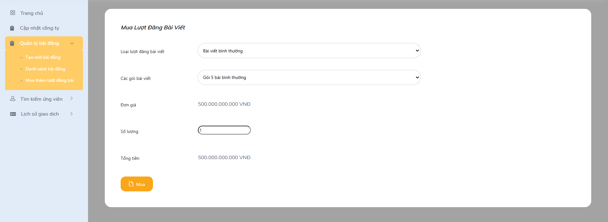
Test Case ID | Mô tả | Hành động | Điều kiện tiên quyết | Kết quả mong đợi | Kết quả thực tế | Kết quả |  |  | Kết quả |  |  | Chú thích
 |  |  |  |  |  | Vòng 1 |  |  | Vòng 2
 |  |  |  |  |  | Trạng thái | Ngày kiểm tra | Người kiểm tra | Trạng thái | Ngày kiểm tra | Người kiểm tra
GUI_SHOW Mua lượt đăng bài
GUI-MLDB01 | [Loại lượt đăng bài viết] Dropdown |  |  | -Text color: black -Status: enable | -Text color: black -Status: enable |  | 2025-04-27 | L.Thịnh |  | 2025-04-29 | Sang
GUI-MLDB02 | [Các gói bài viết] Dropdown |  |  | -Text color: black -Status: enable | -Text color: black -Status: enable |  | 2025-04-27 | L.Thịnh |  | 2025-04-29 | Sang
GUI-MLDB03 | [Đơn giá] Label |  |  | -Text color: black -Status: enable | -Text color: black -Status: enable |  | 2025-04-27 | L.Thịnh |  | 2025-04-29 | Sang
GUI-MLDB04 | [Số lượng] Text box |  |  | -Text color: black -Status: enable | -Text color: black -Status: enable |  | 2025-04-27 | L.Thịnh |  | 2025-04-29 | Sang
GUI-MLDB05 | [Tổng tiền] Label |  |  | -Text color: black -Status: enable | -Text color: black -Status: enable |  | 2025-04-27 | L.Thịnh |  | 2025-04-29 | Sang
GUI-MLDB06 | [Mua] Button |  |  | -Text color: white -Status: enable | -Text color: white -Status: enable |  | 2025-04-27 | L.Thịnh |  | 2025-04-29 | Sang
FUNCTION_SHOW Mua lượt đăng bài
FUN-MLBD01 | Hiển thị trang Mua lượt đăng bài | 1. Đăng nhập vào hệ thống 2. Nhấn vào Quản lý bài đăng 3. Chọn "Mua thêm lượt đăng bài" | Đăng nhập thành công vào hệ thống với tư cách là Người tuyển dụng | Website hiển thị các thông tin trang "Mua thêm lượt đăng bài" | Website hiển thị các thông tin trang "Mua thêm lượt đăng bài" |  | 2025-04-27 | L.Thịnh |  | 2025-04-29 | Sang
FUN-MLBD02 | Lựa chọn ở "Các gói bài viết" được cập nhật dựa trên "Loại lượt đăng bài viết" | 1. Đăng nhập vào hệ thống 2. Nhấn vào Quản lý bài đăng 3. Chọn "Mua thêm lượt đăng bài" 4. Chọn "Bài viết bình thường" hoặc "Bài viết nổi bật" | Đăng nhập thành công vào hệ thống với tư cách là Người tuyển dụng | Lựa chọn ở "Các gói bài viết" được cập nhật dựa trên "Loại lượt đăng bài viết" đã chọn | Lựa chọn ở "Các gói bài viết" được cập nhật dựa trên "Loại lượt đăng bài viết" đã chọn |  | 2025-04-27 | L.Thịnh |  | 2025-04-29 | Sang
FUN-MLBD03 | Đơn giá được cập nhật thành công khi thay đổi lựa chọn ở các trường - Loại lượt đăng bài viết - Các gói bài viết | 1. Đăng nhập vào hệ thống 2. Nhấn vào Quản lý bài đăng 3. Chọn "Mua thêm lượt đăng bài" 4. Chọn 2 trường "Loại lượt đăng bài viết" và "Các gói bài viết" | Đăng nhập thành công vào hệ thống với tư cách là Người tuyển dụng | Đơn giá được cập nhật tùy thuộc vào loại lượt đăng và gói bài viết | Đơn giá được cập nhật tùy thuộc vào loại lượt đăng và gói bài viết |  | 2025-04-27 | L.Thịnh |  | 2025-04-29 | Sang
FUN-MLBD04 | Tổng tiền được cập nhật thành công khi thay đổi lựa chọn ở các trường - Loại lượt đăng bài viết - Các gói bài viết - Số lượng | 1. Đăng nhập vào hệ thống 2. Nhấn vào Quản lý bài đăng 3. Chọn "Mua thêm lượt đăng bài" 4. Chọn đầy đủ các trường | Đăng nhập thành công vào hệ thống với tư cách là Người tuyển dụng | Tổng tiền được cập nhật | Tổng tiền được cập nhật |  | 2025-04-27 | L.Thịnh |  | 2025-04-29 | Sang
FUN-MLBD05 | Chuyển sang trang thanh toán thành công khi nhập đầy đủ các trường | 1. Đăng nhập vào hệ thống 2. Nhấn vào Quản lý bài đăng 3. Chọn "Mua thêm lượt đăng bài" 4. Chọn đầy đủ các trường 5. Nhấn nút "Mua" | Đăng nhập thành công vào hệ thống với tư cách là Người tuyển dụng | Chuyển đến giao diện thanh toán Paypal | Chuyển đến giao diện thanh toán Paypal |  | 2025-04-27 | L.Thịnh |  | 2025-04-29 | Sang
FUN-MLBD06 | Mua không thành công khi nhập sai định dạng hoặc để trống trường số lượng | 1. Đăng nhập vào hệ thống 2. Nhấn vào Quản lý bài đăng 3. Chọn "Mua thêm lượt đăng bài" 4. Chọn đầy đủ các trường 4.1. Nhập sai định dạng hoặc để trống trường số lượng (VD: 0, giá trị âm, kí tự) 5. Nhấn nút "Mua" | Đăng nhập thành công vào hệ thống với tư cách là Người tuyển dụng | Hiển thị thông báo lỗi | Hiển thị thông báo lỗi |  | 2025-04-27 | L.Thịnh |  | 2025-04-29 | Sang

